Sheet1
磴口县32个领域基层政务公开标准目录汇编 磴口县 2022年11月

目录
（ 一 ）重大建设项目领域基层政务公开标准目录
（ 二 ）公共资源交易领域基层政务公开标准目
（ 三 ）义务教育领域基层政务公开标准目录
（ 四 ）户籍管理领域基层政务公开标准目录
（ 五 ）社会救助领域基层政务公开标准目录
（ 六 ）养老服务领域基层政务公开标准目录
（ 七 ）公共法律服务领域基层政务公开标准目录
（ 八 ）财政预决算领域基层政务公开标准目录
( 九 ）就业领域基层政务公开标准目录
（ 十 ）社会保险领域基层政务公开标准目录
（ 十一 ）城乡规划领域基层政务公开标准目录
（ 十二 ）农村集体土地征收基层政务公开标准目录
（ 十三 ）生态环境领域基层政务公开标准目录
（ 十四 ）保障性住房领域基层政务公开标准目录
（ 十五 ）国有土地上房屋征收与补偿领域基层政务公开标准目录
（ 十六 ）农村危房改造领域基层政务公开标准目录
（ 十七 ）市政服务领域基层政务公开标准目录
（ 十八 ）城市综合执法领域基层政务公开标准目录
（ 十九 ）涉农补贴领域基层政务公开标准目录
（ 二十 ）公共文化服务领域基层政务公开标准目录
（二十一）卫生健康领域基层政务公开标准目录
（二十二）安全生产领域基层政务公开标准目录
（二十三）救灾生产领域基层政务公开标准目录
（二十四）食品药品监管领域基层政务公开标准目录
（二十五）税收管理领域基层政务公开标准目录
（二十六）扶贫领域基层政务公开标准目录
（二十七）新闻出版版权领域基层政务公开标准目录
（二十八）广播电视领域基层政务公开标准目录
（二十九）旅游领域基层政务公开标准目录
（ 三十 ）统计领域基层政务公开标准目录
（三十一）交通领域基层政务公开标准目录
（三十二）自然资源领域基层政务公开标准目录
（一）重大建设项目领域基层政务公开标准目录
序号 | 公开事项 |  | 公开内容（要素） | 公开依据 |  | 公开时限 | 公开主体 | 公开渠道和载体 | 公开对象 |  | 公开方式
 | 一级事项 | 二级事项 |  |  |  |  |  |  | 全社会 | 特定群众 | 主动 | 依申请公开
1 | 批准服务信息 | 办事指南 | 申报材料清单、批准流程、办理时限、受理机构联系方式、申报要求等 | 《中华人民共和国政府信息公开条例》、《关于全面推进政务公开工作意见》、《关于推进重大建设项目批准和实施领域政府信息公开的意见》 |  | 实时公开 | 磴口县发展和改革委员会、磴口县水利局等相关审批部门 | ■磴口县人民政府网站 ■投资项目在线审批监管平台 ■磴口县政务服务中心二楼工改大厅 | √ |  | √
2 |  | 办理过程信息 | 事项名称、事项办理部门、办理进展等 | 《中华人民共和国政府信息公开条例》、《关于全面推进政务公开工作意见》、《关于推进重大建设项目批准和实施领域政府信息公开的意见》 |  | 及时公开 | 磴口县发展和改革委员会、磴口县水利局等相关审批部门 | ■磴口县人民政府网站 ■投资项目在线审批监管平台 ■磴口县政务服务中心二楼工改大厅 |  | 项目单位 |  | √
3 |  | 咨询监督 | 咨询电话、监督投诉电话等 | 《中华人民共和国政府信息公开条例》、《关于全面推进政务公开工作意见》、《关于推进重大建设项目批准和实施领域政府信息公开的意见》 |  | 实时公开 | 磴口县发展和改革委员会、磴口县水利局等相关审批部门 | ■磴口县人民政府网站 ■投资项目在线审批监管平台 ■磴口县政务服务中心二楼工改大厅 | √ |  | √
4 | 批准结果信息 | 政府投资项目可行性研究报告审批 | 审批结果、批复时间、批复单位、批复文号、项目名称、项目统一代码等 | 《中华人民共和国政府信息公开条例》、《关于全面推进政务公开工作意见》、《关于推进重大建设项目批准和实施领域政府信息公开的意见》 |  | 信息形成20个工作日内公开；其中行政许可、行政处罚事项应自作出行政决定之日起7个工作日内公示 | 磴口县发展和改革委员会 | ■投资项目在线审批监管平台 ■磴口县人民政府网站 ■政府服务中心二楼工改大厅 | √ |  | √
5 |  | 政府投资项目初步设计审批 | 审批结果、批复时间、批复单位、批复文号、项目名称、项目统一代码等 | 《中华人民共和国政府信息公开条例》、《关于全面推进政务公开工作意见》、《关于推进重大建设项目批准和实施领域政府信息公开的意见》 |  | 同上 | 磴口县发展和改革委员会 | ■投资项目在线审批监管平台 ■磴口县人民政府网站 ■政府服务中心二楼工改大厅 | √ |  | √
6 | 批准结果信 息 | 企业投资项目备案 | 备案号、备案时间、备案单位、项目名称、项目统一代码等 | 《中华人民共和国政府信息公开条例》、《关于全面推进政务公开工作意见》、《关于推进重大建设项目批准和实施领域政府信息公开的意见》 |  | 同上 | 磴口县发展和改革委员会 |  | √ |  | √
7 |  | 节能审查 | 审查结果、批复时间、批复单位、批复文号、项目名称、项目统一代码等 | 《中华人民共和国政府信息公开条例》、《关于全面推进政务公开工作意见》、《关于推进重大建设项目批准和实施领域政府信息公开的意见》 |  | 同上 | 磴口县发展和改革委员会 | ■投资项目在线审批监管平台 ■磴口县人民政府网站 ■政府服务中心二楼工改大厅 | √ |  | √
8 |  | 选址意见书 | 审批结果、批复时间、批复文号、项目名称、项目统一代码等 | 《中华人民共和国政府信息公开条例》、《关于全面推进政务公开工作意见》、《关于推进重大建设项目批准和实施领域政府信息公开的意见》 |  | 及时公开 | 磴口县自然资源局 | ■政务服务中心二楼城建大厅 ■内蒙古自治区政务服务一体化平台 ■双随机、一公开网站 | √ |  | √
9 |  | 建设项目用地（用海）预审 | 预审结果、批复时间、批复文号、项目名称、项目统一代码等 | 《中华人民共和国政府信息公开条例》、《关于全面推进政务公开工作意见》、《关于推进重大建设项目批准和实施领域政府信息公开的意见》 |  | 及时公开 | 磴口县自然资源局 | ■政务服务中心二楼城建大厅 ■内蒙古自治区政务服务一体化平台 ■双随机、一公开网站 | √ |  | √
11 |  | 建设用地（含临时用地）规划许可证核发 | 审核结果、建设用地（含临时用地）规划许可证号、许可时间、发证机关、项目名称、项目统一代码等 | 《中华人民共和国政府信息公开条例》、《关于全面推进政务公开工作意见》、《关于推进重大建设项目批准和实施领域政府信息公开的意见》 |  | 及时公开 | 磴口县自然资源局 | ■政务服务中心二楼城建大厅 ■内蒙古自治区政务服务一体化平台 ■双随机、一公开网站 | √ |  | √
12 |  | 建设工程规划许可证核发 | 审核结果、建设工程规划许可证号、许可时间、发证机关、项目名称、项目统一代码等 | 《中华人民共和国政府信息公开条例》、《关于全面推进政务公开工作意见》、《关于推进重大建设项目批准和实施领域政府信息公开的意见》 |  | 及时公开 | 磴口县自然资源局 | ■政务服务中心二楼城建大厅 ■内蒙古自治区政务服务一体化平台 ■双随机、一公开网站 | √ |  | √
13 |  | 乡村建设规划许可证核发 | 审核结果、乡村建设规划许可证号、许可时间、发证机关、项目名称、项目统一代码等 | 《中华人民共和国政府信息公开条例》、《关于全面推进政务公开工作意见》、《关于推进重大建设项目批准和实施领域政府信息公开的意见》 |  | 及时公开 | 磴口县自然资源局 | ■政务服务中心二楼城建大厅 ■内蒙古自治区政务服务一体化平台 ■双随机、一公开网站 | √ |  | √
14 | 批准结果信息 | 建筑工程施工许可证核发 | 审核结果、建筑工程施工许可证号、施工许可日期、发证机关、项目名称、项目统一代码等 | 《中华人民共和国政府信息公开条例》、《关于全面推进政务公开工作意见》、《关于推进重大建设项目批准和实施领域政府信息公开的意见》 |  | 信息形成20个工作日内公开；其中行政许可、行政处罚事项应自作出行政决定之日起7个工作日内公示 | 磴口县住建局 | ■磴口县人民政府网站 | √ |  | √
15 |  | 招标事项审批核准结果 | 审批部门、批复时间、招标方式、项目名称、项目统一代码等 | 《中华人民共和国政府信息公开条例》、《关于全面推进政务公开工作意见》、《关于推进重大建设项目批准和实施领域政府信息公开的意见》 |  | 同上 | 磴口县公共资源交易中心工程部、采购部、运行监督与网络信息部、招标代理机构 | ■磴口县人民政府网站 巴彦淖尔市公共资源交易中心 内蒙古自治区政府采购网 | √ |  | √
16 |  | 取水许可审批 | 审批结果、批复时间、批复文号、批复文件标题、项目名称等 | 《中华人民共和国政府信息公开条例》、《关于全面推进政务公开工作意见》、《关于推进重大建设项目批准和实施领域政府信息公开的意见》 |  | 同上 | 磴口县水利局 | ■磴口县人民政府网站 ■信用巴彦淖尔 ■磴口县工程建设项目联合审批平台 | √ |  | √
17 |  | 生产建设项目水土保持方案审批 | 审批结果、批复时间、批复文号、批复文件标题、项目名称等 | 《中华人民共和国政府信息公开条例》、《关于全面推进政务公开工作意见》、《关于推进重大建设项目批准和实施领域政府信息公开的意见》 |  | 同上 | 磴口县水利局 | ■磴口县人民政府网站 ■信用巴彦淖尔 ■磴口县工程建设项目联合审批平台 | √ |  | √
18 | 批准结果信息 | 洪水影响评价审批 | 审批结果、批复时间、批复文号、批复文件标题、项目名称等 | 《中华人民共和国政府信息公开条例》、《关于全面推进政务公开工作意见》、《关于推进重大建设项目批准和实施领域政府信息公开的意见》 |  | 同上 | 磴口县水利局 | ■磴口县人民政府网站 ■信用巴彦淖尔 ■磴口县工程建设项目联合审批平台 | √ |  | √
21 | 招标投标信息 | 招标投标 | 招标公告、中标候选人公示、中标结果公示、合同订立及备案情况、 | 《中华人民共和国政府信息公开条例》、《关于全面推进政务公开工作意见》、《关于推进重大建设项目批准和实施领域政府信息公开的意见》 |  | 同上 | 磴口县公共资源交易中心工程部、采购部、运行监督与网络信息部招标代理机构 | ■磴口县人民政府网站 巴彦淖尔市公共资源交易中心 内蒙古自治区政府采购网 | √ |  | √ | √
22 | 征收土地信息 | 征收土地信息 | 征地告知书以及履行征地报批前程序的相关证明材料、建设项目用地呈报说明书、农用地转用方案、补充耕地方案、征收土地方案、供地方案、征地批后实施中征地公告、征地补偿安置方案公告等 | 《中华人民共和国政府信息公开条例》、《关于全面推进政务公开工作意见》、《关于推进重大建设项目批准和实施领域政府信息公开的意见》 |  | 同上 | 磴口县政府和磴口县住建局 | ■磴口县人民政府网站 | √ |  | √
23 | 重大设计变更信息 | 重大设计变更审批 | 项目设计变更原因、主要变更内容、批准单位、变更结果等 | 《中华人民共和国政府信息公开条例》、《关于全面推进政务公开工作意见》、《关于推进重大建设项目批准和实施领域政府信息公开的意见》 |  | 同上 | 相关审批部门 | ■磴口县人民政府网站 | √ |  | √
24 | 施工有关信息 | 施工管理服务 | 施工图审查机构、审查人员、审查结果、审查时限，项目法人单位及其主要负责人信息，设计、施工、监理单位及其主要负责人、项目负责人信息、资质情况等 | 《中华人民共和国政府信息公开条例》、《关于全面推进政务公开工作意见》、《关于推进重大建设项目批准和实施领域政府信息公开的意见》 |  | 同上 | 磴口县住建局 | ■磴口县人民政府网站 | √ |  | √
25 | 质量安全监督信息 | 质量安全监督 | 质量安全监督机构及其联系方式、质量安全行政处罚情况 | 《中华人民共和国政府信息公开条例》、《关于全面推进政务公开工作意见》、《关于推进重大建设项目批准和实施领域政府信息公开的意见》 |  | 同上 | 磴口县住建局 | ■磴口县人民政府网站 | √ |  | √
26 | 竣工有关信息 | 竣工验收审批（备案） | 竣工验收时间、竣工验收结果，竣工验收备案时间、备案编号、备案部门等 | 《中华人民共和国政府信息公开条例》、《关于全面推进政务公开工作意见》、《关于推进重大建设项目批准和实施领域政府信息公开的意见》 |  | 同上 | 磴口县住建局 | ■磴口县人民政府网站 | √ |  | √
（二）公共资源交易领域基层政务公开标准目录
序号 | 公开事项 |  | 公开内容（要素） | 公开依据 |  | 公开时限 | 公开主体 | 公开渠道和载体 | 公开对象 |  | 公开方式
 | 一级事项 | 二级事项 |  |  |  |  |  |  | 全社会 | 特定群众 | 主动 | 依申请公开
1 | 工程建设项目招标投标信息 | 审批核准信息 | 招标内容、招标范围、招标组织形式、招标方式、招标估算金额、招标事项审核或核准部门。 | 《中华人民共和国招标投标法实施条例》、《中华人民共和国政府信息公开条例》、《国务院办公厅关于推进公共资源配置领域政府信息公开的意见》 |  | 信息形成之日起20个工作日内 | 负责管理的部门分别公开 | ■磴口县人民政府网 ■巴彦淖尔市公共资源交易中心 | √ |  |  | √
2 | 工程建设项目招标投标信息 | 资格预审公告 | 招标项目名称、内容、范围、规模、资金来源；投标资格能力要求，以及是否接受联合体投标；获取资格预审文件的时间、方式；递交资格预审文件的截止时间、方式；招标人及其招标代理机构的名称、地址、联系人及联系方式；采用电子招标投标方式的，潜在投标人访问电子招标投标交易平台的网址和方法；其他依法应当载明的内容。 | 《中华人民共和国招标投标法》、《中华人民共和国招标投标法实施条例》、《国务院办公厅关于推进公共资源配置领域政府信息公开的意见》、《招标公告和公示信息发布管理办法》 |  | 及时公开 | 招标人或者其委托的招标代理机构 | ■磴口县人民政府网 ■巴彦淖尔市公共资源交易中心 | √ |  |  | √
3 | 工程建设项目招标投标信息 | 招标公告 | 招标项目名称、内容、范围、规模、资金来源；投标资格能力要求，以及是否接受联合体投标；获取招标文件的时间、方式；递交投标文件的截止时间、方式；招标人及其招标代理机构的名称、地址、联系人及联系方式；采用电子招标投标方式的，潜在投标人访问电子招标投标交易平台的网址和方法；其他依法应当载明的内容。 | 《中华人民共和国招标投标法》、《中华人民共和国招标投标法实施条例》、《国务院办公厅关于推进公共资源配置领域政府信息公开的意见》、《招标公告和公示信息发布管理办法》、《电子招标投标办法》 |  | 及时公开 | 招标人或者其委托的招标代理机构 | ■磴口县人民政府网 ■巴彦淖尔市公共资源交易中心 | √ |  | √
...
2 | 征收 | 启动要件 | 征收项目符合公共利益的相关材料。 | 《国有土地上房屋征收与补偿条例》 | 自收到申请之日起20个工作日内公开 | 县人民政府及房屋征收部门 | ■其他_ |  | 申请人
3 |  | 房屋调查登记 | 入户调查通知；调查结果；认定结果。 | 《国有土地上房屋征收与补偿条例》；《国有土地上房屋征收评估办法》；《关于推进国有土地上房屋征收与补偿信息公开工作的实施意见》；《关于进一步加强国有土地上房屋征收与补偿信息公开工作的通知》 | 信息形成或者变更之日起20个工作日内予以公开 |  | ■入户/现场 |  | 在征收范围内向被征收人
4 |  | 房屋征收补偿方案拟订 | 论证结论;征求意见情况;根据公众意见修改情况。 | 《国有土地上房屋征收与补偿条例》；《关于推进国有土地上房屋征收与补偿信息公开工作的实施意见》；《关于进一步加强国有土地上房屋征收与补偿信息公开工作的通知》 | 信息形成或者变更之日起20个工作日内予以公开；征求意见期限不得少于30日 | 县人民政府 | ■其他 |  | 申请人
5 |  | 房屋征收决定 | 房屋征收决定公告（包括补偿方案和行政复议、行政诉讼权利等事项）。 | 《国有土地上房屋征收与补偿条例》；《关于推进国有土地上房屋征收与补偿信息公开工作的实施意见》；《关于进一步加强国有土地上房屋征收与补偿信息公开工作的通知》 | 信息形成或者变更之日起20个工作日内予以公开 | 县人民政府 | ■磴口县人民政府网站 ■入户/现场 |  | 在征收范围内

6 | 评估 | 被征收房屋评估 | 分户的初步评估结果。 | 《国有土地上房屋征收与补偿条例》；《国有土地上房屋征收评估办法》；《关于推进国有土地上房屋征收与补偿信息公开工作的实施意见》；《关于进一步加强国有土地上房屋征收与补偿信息公开工作的通知》 | 信息形成或者变更之日起20个工作日内予以公开 | 县人民政府及房屋征收部门 | ■入户/现场 |  | 在征收范围内向被征收人

7 | 补偿 | 分户补偿情况 | 分户补偿结果。 | 《国有土地上房屋征收与补偿条例》；《关于推进国有土地上房屋征收与补偿信息公开工作的实施意见》；《关于进一步加强国有土地上房屋征收与补偿信息公开工作的通知》 | 信息形成或者变更之日起20个工作日内予以公开 | 县人民政府及房屋征收部门 | ■入户/现场 |  | 在征收范围内向被征收人
8 |  | 房屋征收补偿决定 | 房屋征收补偿决定公告。 | 《国有土地上房屋征收与补偿条例》；《关于推进国有土地上房屋征收与补偿信息公开工作的实施意见》；《关于进一步加强国有土地上房屋征收与补偿信息公开工作的通知》 | 信息形成或者变更之日起20个工作日内予以公开 | 县人民政府 | ■入户/现场 |  | 在征收范围内向被征收人

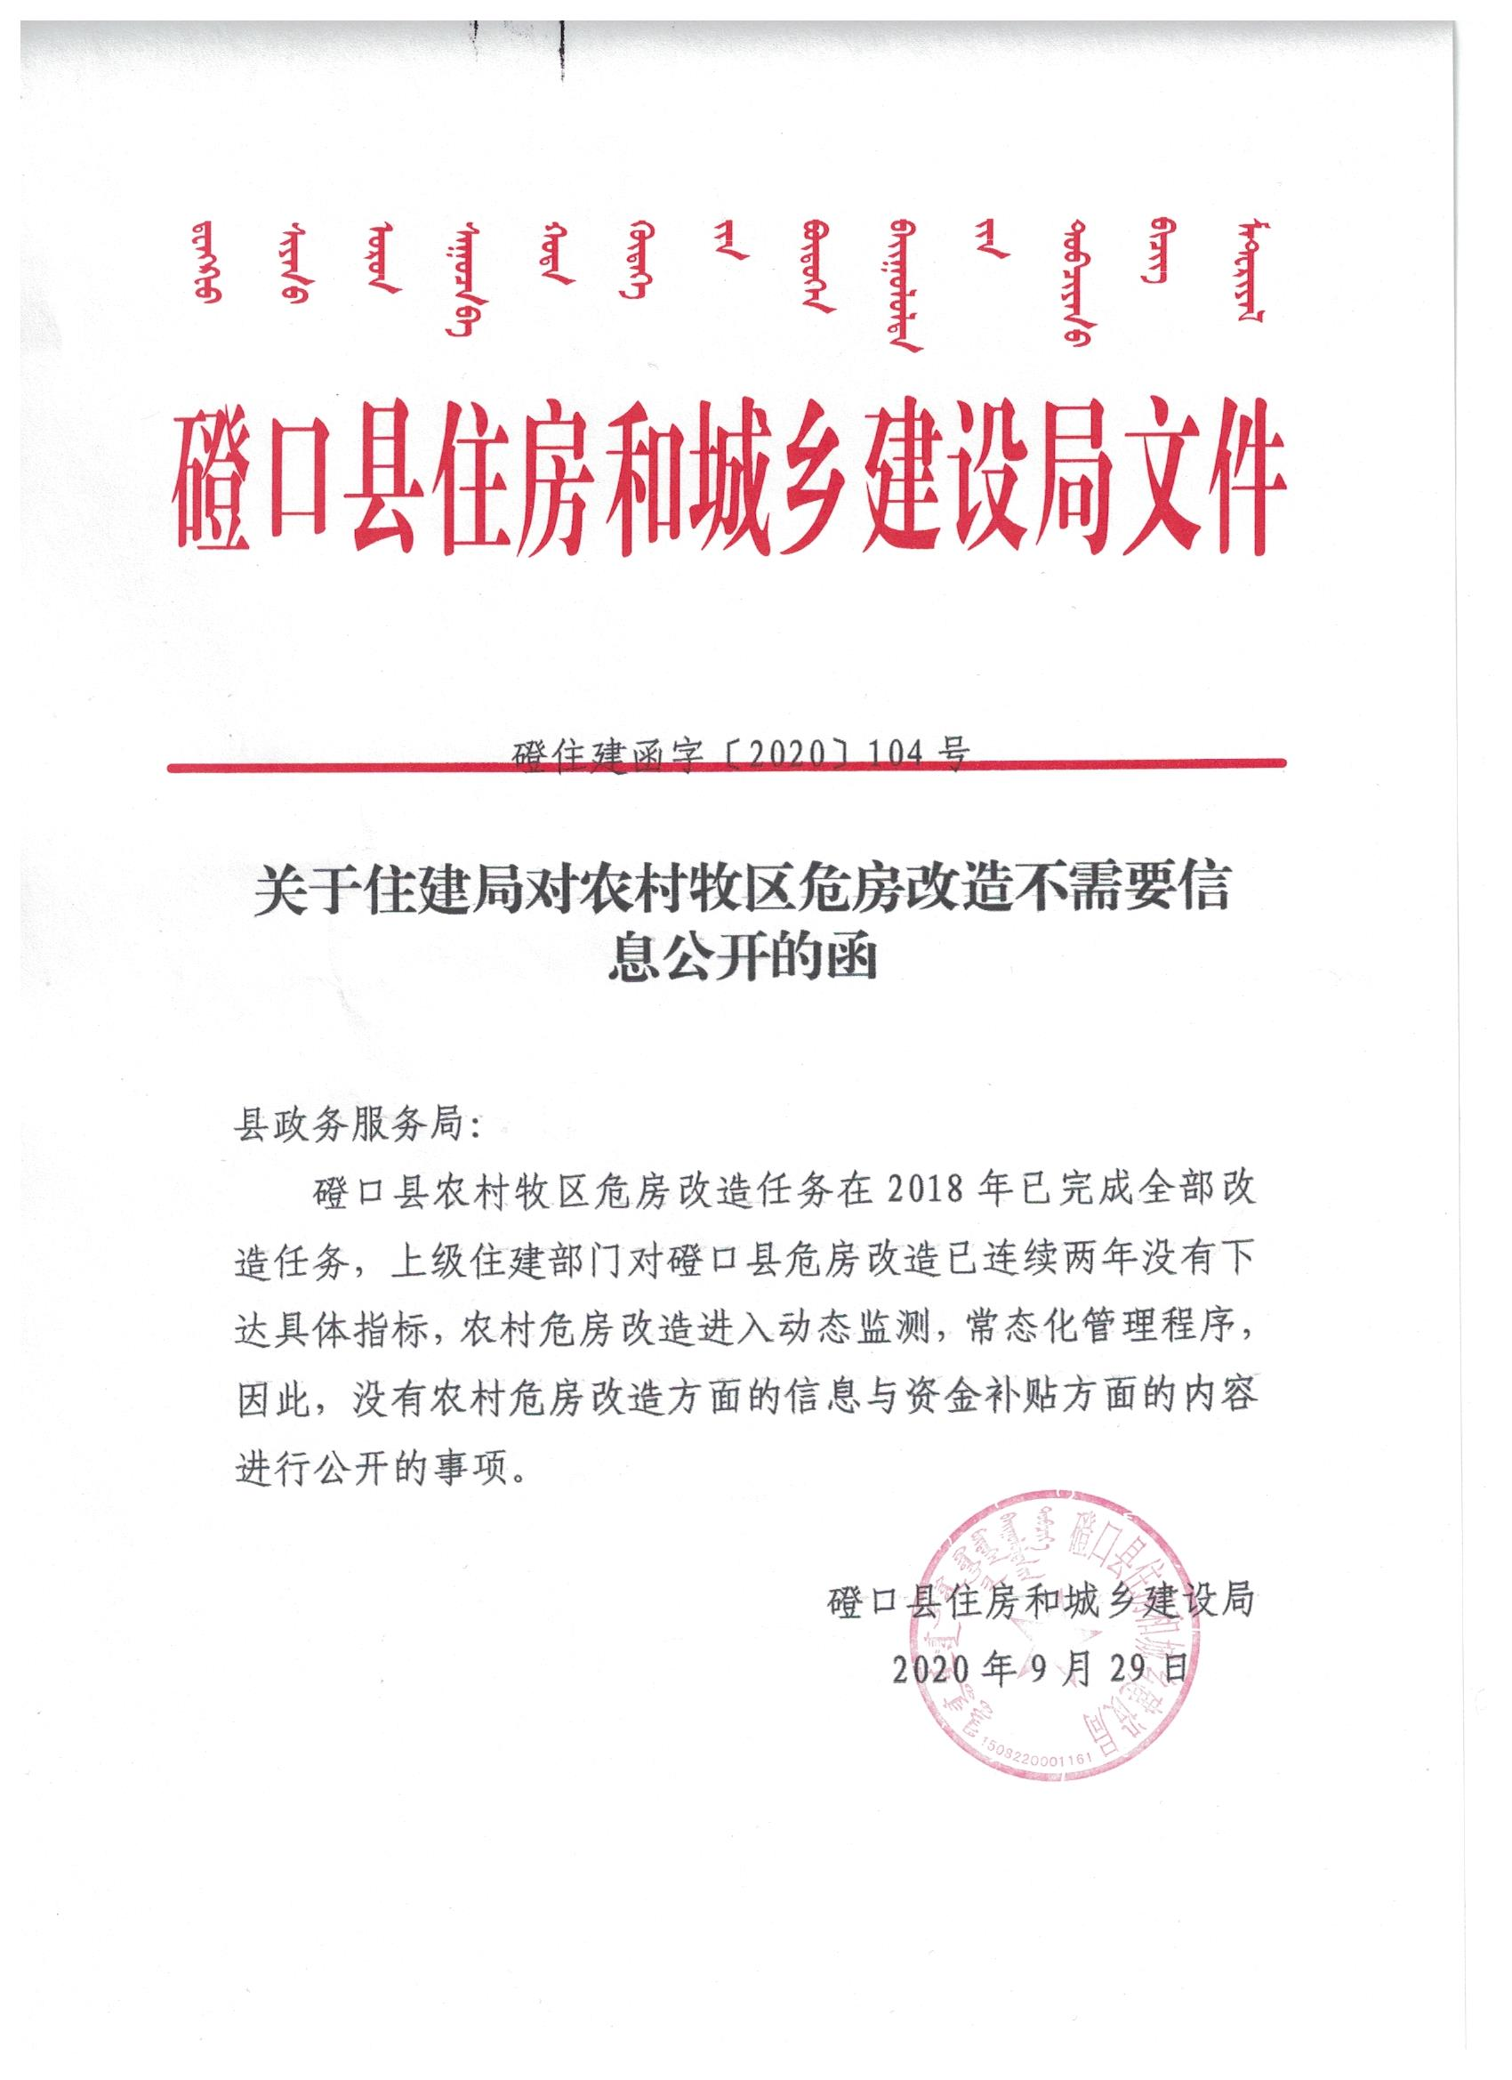
（十六）农村危房改造领域基层政务公开标准目录

（十七）市政服务领域基层政务公开标准目录
序号 | 公开事项 |  | 公开内容（要素） | 公开依据 | 公开时限 | 公开主体 | 公开渠道和载体 | 公开对象
 | 一级事项 | 二级事项 |  |  |  |  |  | 全社会 | 特定群众
1 | 城镇燃气管理 | 燃气经营许可证核发 | 申请条件、 申请材料、 申请流程、 法定依据 | 《城镇燃气管理条例》 | 20个工作日 | 磴口县住建局 | 磴口县人民政府网站 | √

2 | 市政设施建设类审批 | 占用、挖掘城市道路审批 | 申请条件、 申请材料、 申请流程、 法定依据 | 《城镇道路管理条例》 | 20个工作日 | 磴口县环境卫生管理所 | 磴口县人民政府网站 | √
...
（二十六）扶贫领域基层政务公开标准目录
 |  | 政策文件类 | 扶贫办及扶贫领导小组的政策性文件 | 《中华人民共和国政府信息公开条例》 及其他依据 | 信息形成（变更）20个工作日内 | 磴口县乡村振兴局 | 磴口县人民磴口县人民政府网站、 本部门政务公开栏 本部门微信公众号 本部门信息简报、文件 报刊、广播、电视等新闻媒体 大厅的电子显示屏和办事指南等其他适当渠道 | √ |  | √ |  | √
 |  | 工作动态类 | 本部门重要会议、重大政治政务活动等情况 | 《中华人民共和国政府信息公开条例》 及其他依据 | 信息形成（变更）20个工作日内 | 磴口县乡村振兴局 | 磴口县人民磴口县人民政府网站、 本部门微信公众号 等其他适当渠道 | √ |  | √ |  | √
 |  | 便民服务类 | 各类便民服务事项 | 《中华人民共和国政府信息公开条例》 及其他依据 | 信息形成（变更）20个工作日内 | 磴口县乡村振兴局 | 磴口县人民磴口县人民政府网站、 本部门政务公开栏 本部门微信公众号 本部门信息简报、文件 报刊、广播、电视等新闻媒体 大厅的电子显示屏和办事指南等其他适当渠道 | √ |  | √ |  | √
 |  | 机关内务类 | 1、重要人员调整情况； 2、人员考录情况； 3、年度考核评优选先情况； 4、党风廉政建设情况； 5、单位日常收支等财政信息； ...... | 《中华人民共和国政府信息公开条例》 及其他依据 | 信息形成（变更）20个工作日内 | 磴口县乡村振兴局 | 本部门会议 本部门政务公开栏 微信公众号等适当渠道 | √ |  | √ |  | √
 | 衔接资金 | 年度计划 | ·计划安排情况（资金计划批复文件） ·计划完成情况（项目建设完成、资金使用、绩效目标和减贫机制实现情况等） | 《国务院扶贫办、财政部关于完善扶贫资金项目公告公示制度的指导意见》 | 信息形成（变更）10个工作日内 | 磴口县乡村振兴局 县财政局 | 磴口县人民磴口县人民政府网站 | √ |  | √ |  | √ | √
 | 衔接资金项目 | 项目库建设 | ·申报内容（含项目名称、项目类别、建设性质、实施地点、资金规模和筹资方式、受益对象、绩效目标、群众参与和带贫减贫机制等） ·申报流程（村申报、乡审核、县审定） ·申报结果（项目库规模、项目名单） | 《国务院扶贫办、财政部关于完善扶贫资金项目公告公示制度的指导意见》《国务院扶贫办关于完善县级脱贫攻坚项目库建设的指导意见》 | 信息形成（变更）10个工作日内 | 磴口县乡村振兴局、各苏木镇、农场，村（嘎查）、分场 | 磴口县人民磴口县人民政府网站 苏木镇、农场，村（嘎查）、分场公示栏（电子屏） | √ |  | √ | √ | √ | √
 |  | 年度计划 | 项目名称、实施地点、建设任务、补助标准、资金来源及规模、实施期限、实施单位、责任人、绩效目标、带贫减贫机制等 | 《国务院扶贫办、财政部关于完善扶贫资金项目公告公示制度的指导意见》 | 信息形成（变更）10个工作日内 | 磴口县乡村振兴局、各苏木镇、农场，村（嘎查）、分场 | 磴口县人民磴口县人民政府网站 苏木镇、农场，村（嘎查）、分场公示栏（电子屏） | √ |  | √ |  | √ | √
 |  | 项目实施 | ·扶贫项目实施前情况（包括项目名称、资金来源、实施期限、绩效目标、实施单位及责任人、受益对象和带贫减贫机制等） ·扶贫项目实施后情况（包括资金使用、项目实施结果、检查验收结果、绩效目标实现情况等） | 《国务院扶贫办、财政部关于完善扶贫资金项目公告公示制度的指导意见》 | 信息形成（变更）10个工作日内 | 磴口县乡村振兴局、各苏木镇、农场，村（嘎查）、分场 | 磴口县人民磴口县人民政府网站 苏木镇、农场，村（嘎查）、分场公示栏（电子屏） | √ |  | √ |  | √ | √
 | 监督管理 | 监督举报 | 监督电话（12317） | 《国务院扶贫办、财政部关于完善扶贫资金项目公告公示制度的指导意见》 | 信息形成（变更）10个工作日内 | 磴口县乡村振兴局 | 磴口县人民磴口县人民政府网站 | √ |  | √ |  | √ | √
（二十七）新闻出版版权领域基层政务公开标准目录
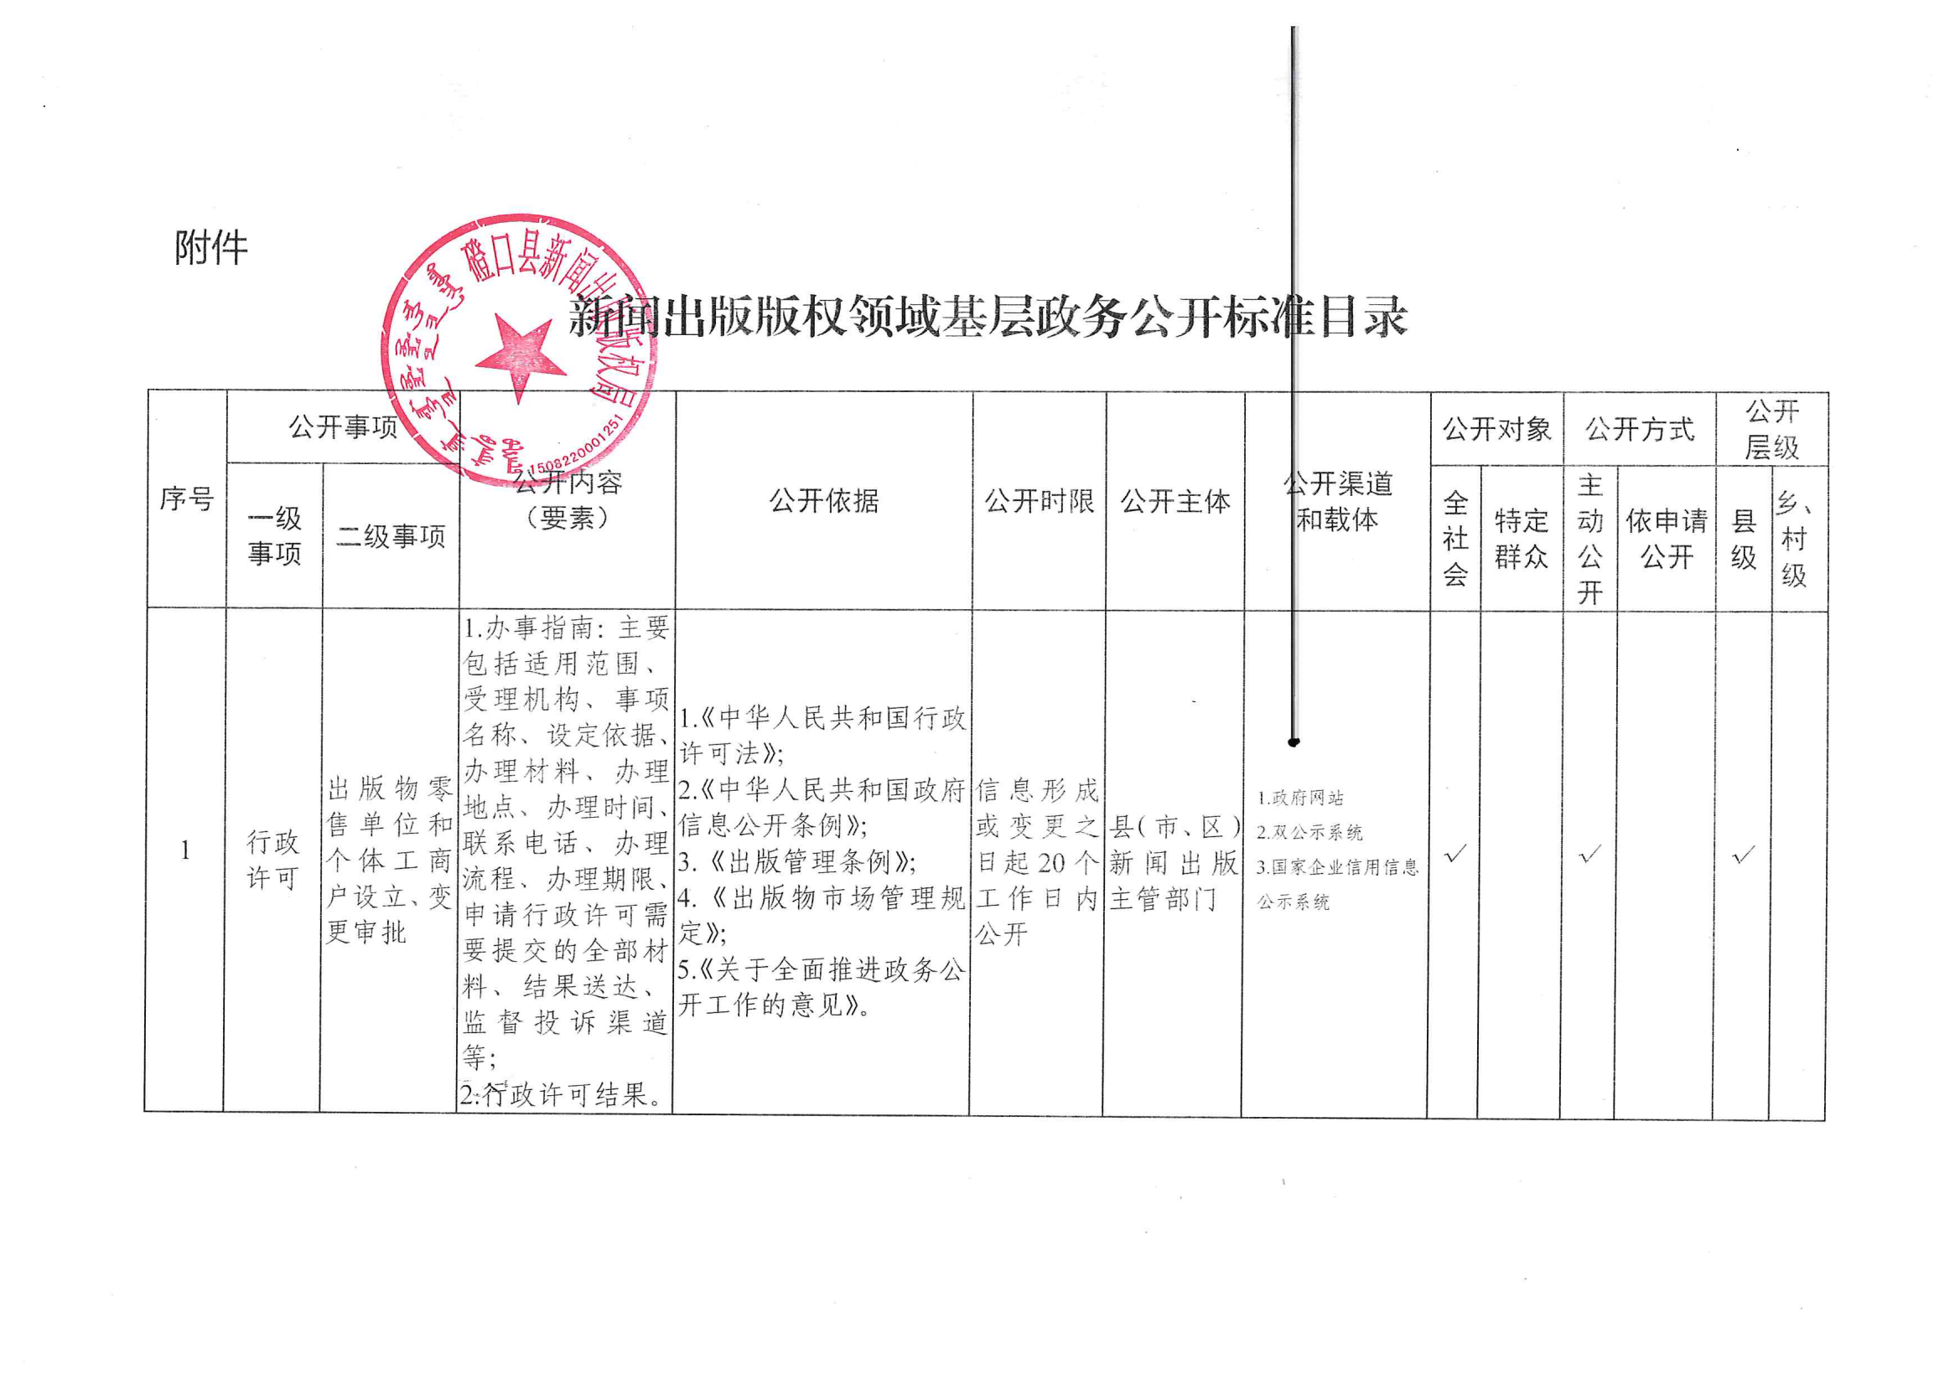

（二十八）广播电视基层政务公开标准目录
序号 | 公开事项 |  | 公开内容（要素） | 公开依据 | 公开时限 | 公开主体 | 公开渠道和 载体 | 公开对象 |  | 公开方式 |  | 公开层级
 | 一级 事项 | 二级事项 |  |  |  |  |  | 全社 会 | 特定 群众 | 主 动 | 依申 请公 开 | 县级 | 乡、 村级
1 | 政策法规 文件 | 法律、行政法规、 部门规章 | •有关广播电视和网络视听的法律 •有关广播电视和网络视听的行政法规 •有关广播电视和网络视听的部门规章 | 《中华人民共和 国政府信息公开 条例》 | 信息形成或变更之日起20个工作日内公开 | 磴口县文体旅游广电局 | ■磴口县人民政府网站 | √ |  | √ |  | √ | √
2 | 公共服务 | 规范性文件 | •各级广播电视行政管理机构涉及广播电视和网络视听领域的规范性文件 | 《中华人民共和 国政府信息公开 条例》 | 信息形成或变更之日起20个工作日内公开 | 磴口县文体旅游广电局 | ■磴口县人民政府网站 | √ |  | √ |  | √ | √
3 | 行政许可 | 设置卫星地面接收设施接收境内卫星电视节目审批（初审） | •主体信息 •许可结果 | 《卫星电视广播 地面接收设施管 理规定》 《卫星电视广播 地面接收设施安 装服务暂行办 法》 | 信息形成或变更之日起20个工作日内公开 | 磴口县文体旅游广电局 | ■磴口县人民政府网站 | √ |  | √ |  | √
4 | 公共服务 | 广播电视基本公 共服务标准 | （74）收听广播：提供广播节目和突发事件应急广播服务。 （75）观看电视：提供电视节目服务。 （78）少数民族文化服务 ：通过有线、无线、卫星等方式提供民族语言广播电视节目 | 《关于印发<国家基本公共服务标准（2021年版）>的通知》 | 信息形成 （变更）20个工作日 内 | 磴口县融媒体中心 | 融媒体中心磴口云平台 | √ |  |  | √ | √
（二十九）旅游领域基层政务公开标准目录
序号 | 公开事项 |  | 公开内容（要素） | 公开依据 | 公开时限 | 公开主体 | 公开渠道和 载体 | 公开对象 |  | 公开方式 |  | 公开层级
 | 一级 事项 | 二级事项 |  |  |  |  |  | 全社 会 | 特定 群众 | 主 动 | 依申 请公 开 | 县级 | 乡、 村级
...
5 | 道路运输 | 行政许可信息 | 1.道路旅客运输、道路旅客运输站、道路货物运输经营许可办理结果信息。 2.出租汽车车辆运营证核发、驾驶员客运资格证核发、经营资格证核发等行政许可事项的办事指南。 | 交通运输部办公厅关于印发《交通运输领域基层政务公开标准指引》的通知（交办办（2021）75号） | 信息形成或变更之日起20个工作日内，其中许可结果信息7个工作日 | 磴口县交通运输局 | ■磴口县人民政府网站 □政府公报 □两微一端 □发布会/听证会 □广播电视 □纸质媒体 □公开查阅点 □政务服务中心 □便民服务站 □入户/现场 □社区/企事业单位/村公示栏（电子屏） □精准推送 □其他 | √ |  | √ |  | √

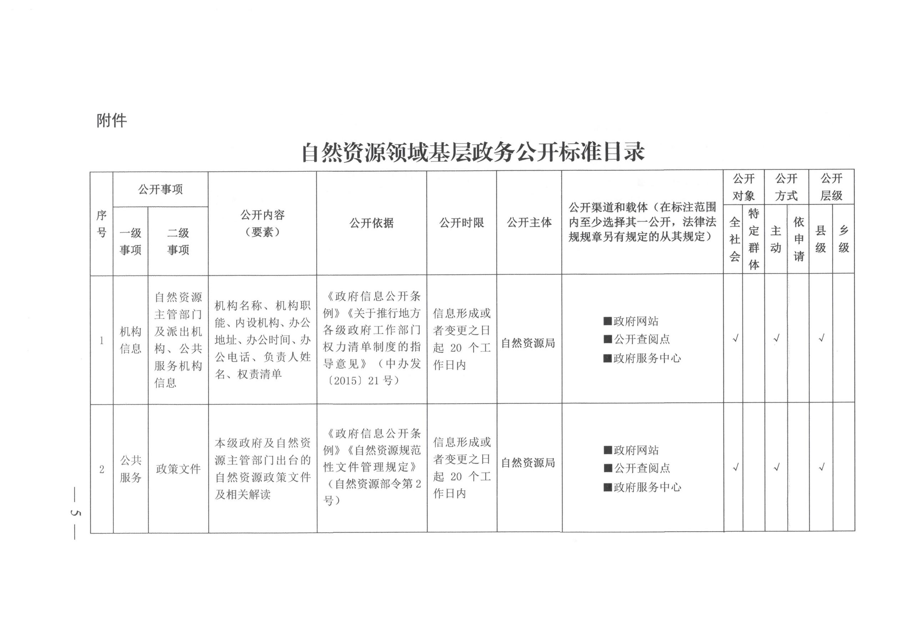
（三十二）自然资源领域基层政务公开标准目录

